2019_05_data
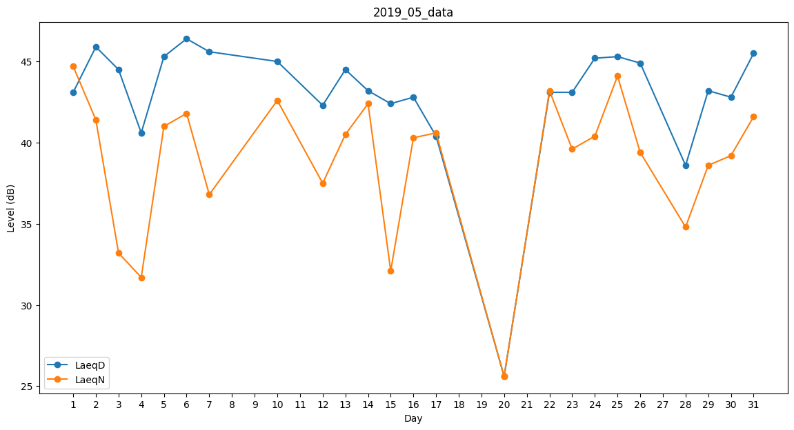
Day | LaeqD | LaeqN
1 | 43.1 | 44.7
2 | 45.9 | 41.4
3 | 44.5 | 33.2
4 | 40.6 | 31.7
5 | 45.3 | 41
6 | 46.4 | 41.8
7 | 45.6 | 36.8
8 | 0 | 0
9 | 0 | 0
10 | 45 | 42.6
11 | 44.6 | 0
12 | 42.3 | 37.5
13 | 44.5 | 40.5
14 | 43.2 | 42.4
15 | 42.4 | 32.1
16 | 42.8 | 40.3
17 | 40.4 | 40.6
18 | 40.9 | 0
19 | 0 | 0
20 | 25.6 | 25.6
21 | 39.4 | 0
22 | 43.1 | 43.2
23 | 43.1 | 39.6
24 | 45.2 | 40.4
25 | 45.3 | 44.1
26 | 44.9 | 39.4
27 | 35.5 | 0
28 | 38.6 | 34.8
29 | 43.2 | 38.6
30 | 42.8 | 39.2
31 | 45.5 | 41.6

